Aula
Termopares

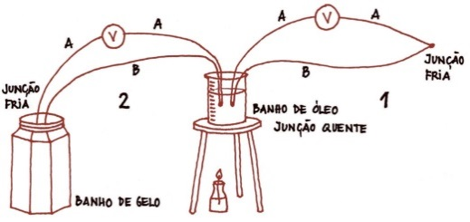

A fem daqui tirada, é comparada com o valor tabelado e sabe-se diretamente a Tª da junção quente
A fem 2 permite saber diretamente a Tª do óleo. A fem 1 deve ser somada à fem, da imagem à esquerda (com a sua junção quente no mesmo local qe a junção fria 1) e dessa soma tirar a Tª do óleo da tabela

Análise da caraterística de um termopar tipo K usando como referência um RTD Pt100

Termopar é da classe 1 visto que ΔT < +-1.5ºC
Temperatura [ºC] | fem [mV] | fem [mV] (tabela) | Temperatura [ºC] (tabela) | DT [ºC]
30.12 | 1.1715 | 1.208 | 29.23 | 0.89
40.04 | 1.5795 | 1.613 | 39.23 | 0.81
50 | 1.9905 | 2.022 | 49.23 | 0.77
60.01 | 2.3965 | 2.436 | 59.06 | 0.95
69.95 | 2.7875 | 2.848 | 68.49 | 1.46
Curva Caraterística do Termopar

Valores lido pelo RTD
Valores obtidos da tabela de termopar tipo K por interpolação (entre 30 e 31; 40 e 41;50;60 e 61, 69 e 70ºC)
Para a fem obtida (2ª coluna), ver qual a Tª a qe deveria corresponder se o termopar estivesse 100% de acordo com a norma

Valores lido no multímetro

A fem a 0ºC é a ordenada na origem (-0.0489mV) valor esse qe vendo na tabela corresponde a aprox. 1ºC qe se pode ter devido a por exemplo o gelo não estar exatamente a 0ºC.

Qual a necessidade de utilizar termopares normalizados?

Se o termopar não for normalizado não se sabe a correspondência entre fem e temperatura. Para se saber essa correspondencia ter-se-ia qe ir usar um RTD/termómetro/termopar normalizado
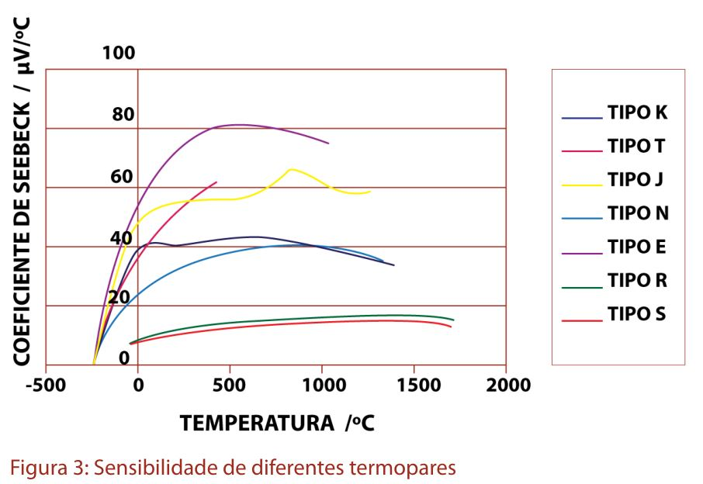

Apontamentos de André D. Ferreira, 2013/2014
www.estudomec.info

Extra
Medir a Tª de um óleo com um termopar com o auxílio de um RTD

1. Medir a Tª ambiente com o RTD
1.1 Ligar o RTD ao ohmímetro (usar os 4 condutores para ser mais preciso) e anotar a resistência
1.2 Ir à tabela do RTD e ver a qe temperatura corresponde => Tamb
Tamb
RTD
Termopar
Temp amb
Resistência
Temp óleo
fem2 (mV)
Tabela RTD
Tabela Termopar
fem1
+
fem total
Tabela Termopar
Tª óleo
ohmímetro
2. Medir a fem entre o ambiente e o óleo com o termopar
2.1 Ligar o termopar ao voltímetro.
2.2 Junta fria à Tª ambiente, junta quente dentro do óleo
2.3 Anotar o valor da tensão (fem)
3. Ir à tabela do termopar e ver a q fem corresponde Tamb
4. Somar as duas fem obtidas
voltimetro
5. Ir à tabela do termopar e retirar a Tª a qe a soma das fems corresponde.

Qual a resolução do conjunto RTD, termopar, multímetro?

RTD
Termopar
Temp (ºC)
Resist (Ω)
Temp (ºC)
fem (mV)

Das tabelas respetivas tiram-se a sensibilidade de cada 1 (assumido q estao bem calibrados a sensibilidade não é mto diferente da tirada da tabela)

 |  |  |  |  |  | Resolução do voltímetro = | 0.001 | mV
Termopar | Temp (ºC) | fem (mV)
 | 0 | 0 | S = | 0.041 | mV/ºC |  |  | Resolução = | 0.024474517708 | ºC
 | 85 | 3.473

 |  |  |  |  |  | Resolução do ohmímetro = | 0.001 | W
Pt 100 | Temp (ºC) | Resist (W)
 | 0 | 100 | S = | 0.390 | W/ºC |  |  | Resolução = | 0.0025641025641 | ºC
 | 1 | 100.39

